상품제안서
투빅 하드커버 링노트 (주문제작형) | 상품코드: S04233

 |  |  |  |  |  |  | 02-713-8555 | www.synergygift.co.kr
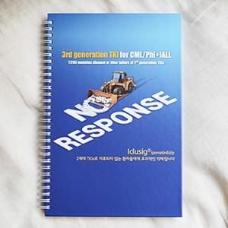

【상세/제작정보】 | 사무용 학습용르로 쓰기 좋은 고퀄리티 재질의 링노트

【인쇄/포장옵션】 | 풀칼라 / OPP(비닐)

【공급단가】 | 수량 | 500~ | 1,000~ | 2,000~ | 3,000~ | 5,000~
*VAT별도 | 단가 | 3,910원 | 3,370원 | 2,990원 | 2,750원 | 2,520원

【상품 URL】 | https://www.synergygift.co.kr:443/src/goods_detail.php?gdno=5571

